中小校部牆身天花修葺工程
附件B13 : SC26-1191679 校舍興建與修葺及設備購置 - 校舍修葺（暑期）--報價單
項目編號: M26-0005926013
項目名稱: 中小校部牆身天花修葺工程
報價內容
序號 | R code | 內容 | 規格及要求 | 位置 | 數 量 | 單位 | 單 價(MOP) | 金 額(MOP)
14.6.1.1 | R26-0005935220 | 天花滲漏位防水打針處理 | 對天花滲漏裂紋及周邊出1米位置防水打針處理 | B-3-04.1 | 1 | 項
14.6.1.2 | R26-0005935234 | 1) 天花 - 油漆 | 課室天花摌底灰，新批膩子灰及新油乳膠漆底漆及面漆2層 |  | 51.2 | 平方米
14.6.1.3 | R26-0005935241 | 天花滲漏位防水打針 處理 | 對天花滲漏裂紋及周邊出1米位置防水打針處理 | B-3-04.2 | 1 | 項
14.6.1.4 | R26-0005935243 | 1) 天花 - 油漆 | 課室天花摌底灰，新批膩子灰及新油乳膠漆底漆及面漆2層 |  | 51.2 | 平方米
14.6.1.5 | R26-0005935247 | 天花滲漏位防水打針處理 | 對天花滲漏裂紋及周邊出1米位置防水打針處理 | B-3-03 | 1 | 項
14.6.1.6 | R26-0005935248 | 1) 天花 - 油漆 | 課室天花摌底灰，新批膩子灰及新油乳膠漆底漆及面漆2層 |  | 51.2 | 平方米
14.6.1.7 | R26-0005935250 | 天花滲漏位防水打針處理 | 對天花滲漏裂紋及周邊出1米位置防水打針處理 | B-3-09 | 1 | 項
14.6.1.8 | R26-0005935254 | 1) 天花 - 油漆 | 課室天花摌底灰，新批膩子灰及新油乳膠漆底漆及面漆2層 |  | 51.2 | 平方米
14.6.1.9 | R26-0005935266 | 天花滲漏位防水打針處理 | 對天花滲漏裂紋及周邊出1米位置防水打針處理 | B-3-11 | 1 | 項
14.6.1.10 | R26-0005935267 | 1) 天花 - 油漆 | 課室天花摌底灰，新批膩子灰及新油乳膠漆底漆及面漆2層 |  | 51.2 | 平方米
14.6.1.11 | R26-0005935276 | 16) 防水塗層 - 室內 | 新油防水塗層2層 | B-2-13 | 8.6 | 平方米
14.6.1.12 | R26-0005935283 | 1) 牆身 - 油漆 | 摌底灰, 牆身油防水塗層2層，批膩子灰油乳膠漆底漆及面漆2層 |  | 8.6 | 平方米
14.6.1.13 | R26-0005935305 16)防水塗層 - 室內 | 16) 防水塗層 - 室內 | 新油防水塗層2層 | B--ST 1 | 12 | 平方米
14.6.1.14 | R26-0005935311 | 1) 牆身 - 油漆 | 摌底灰, 牆身油防水塗層2層，批膩子灰油乳膠漆底漆及面漆2層 |  | 12 | 平方米
14.6.1.15 | R26-0005935327 | 84) 修補結構伸縮縫 | 新造伸縮縫，後批膩子灰，油乳膠漆底漆及面漆2層 | B-1-Pa1 | 10 | 米
14.6.1.16 | R26-0005935331 | 1) 牆身 - 油漆 | 天花摌底灰， 新批膩子灰及新油乳膠漆底漆及面漆2層 |  | 16 | 平方米
14.6.1.17 | R26-0005935903 | 1) 牆身 - 油漆 | 摌底灰, 牆身油防水塗層2層，批膩子灰油乳膠漆底漆及面漆2層 | A-ST1 | 35 | 平方米

14.6.1.18 | R26-0005935906 | 16) 防水塗層 - 室內 | 新油防水塗層2層

14.6.1.19 | R26-0005935911 | 16) 防水塗層 - 室內 | 新油防水塗層2層 | A-5-WC1 | 8 | 平方米

14.6.1.20 | R26-0005935912 | 1) 牆身 - 油漆 | 摌底灰, 牆身油防水塗層2層，批膩子灰油乳膠漆底漆及面漆2層

14.6.1.21 | R26-0005935915 | 1) 牆身 - 油漆 | 摌底灰, 牆身油防水塗層2層，批膩子灰油乳膠漆底漆及面漆2層 | A-5-WC2 | 10 | 平方米

14.6.1.22 | R26-0005935922 | 16) 防水塗層 - 室內 | 新油防水塗層2層

14.6.1.23 | R26-0005935926 | 16) 防水塗層 - 室內 | 新油防水塗層2層 | A-4-WC1 | 8 | 平方米

14.6.1.24 | R26-0005935929 | 1) 牆身 - 油漆 | 摌底灰, 牆身油防水塗層2層，批膩子灰油乳膠漆底漆及面漆2層

14.6.1.25 | R26-0005935933 | 1) 牆身 - 油漆 | 摌底灰, 牆身油防水塗層2層，批膩子灰油乳膠漆底漆及面漆2層 | A-4-WC2 | 10 | 平方米

14.6.1.26 | R26-0005935936 | 16) 防水塗層 - 室內 | 新油防水塗層2層

14.6.1.27 | R26-0005935939 | 16) 防水塗層 - 室內 | 新油防水塗層2層 | A-3-WC1 | 6 | 平方米

14.6.1.28 | R26-0005935941 | 1) 牆身 - 油漆 | 摌底灰, 牆身油防水塗層2層，批膩子灰油乳膠漆底漆及面漆2層

14.6.1.29 | R26-0005935972 | 1) 牆身 - 油漆 | 摌底灰, 牆身油防水塗層2層，批膩子灰油乳膠漆底漆及面漆2層 | A-2-WC1 | 10 | 平方米

14.6.1.30 | R26-0005935973 | 16) 防水塗層 - 室內 | 新油防水塗層2層

14.6.1.31 | R26-0005936270 | 16) 防水塗層 - 室內 | 新油防水塗層2層 | A-1-WC1 | 10 | 平方米

14.6.1.32 | R26-0005936273 | 1) 牆身 - 油漆 | 摌底灰, 牆身油防水塗層2層，批膩子灰油乳膠漆底漆及面漆2層

14.6.1.33 | R26-0005936274 | 1) 牆身 - 油漆 | 摌底灰, 牆身油防水塗層2層，批膩子灰油乳膠漆底漆及面漆2層 | A-1-WC2 | 10 | 平方米

14.6.1.34 | R26-0005936276 | 16) 防水塗層 - 室內 | 新油防水塗層2層

14.6.1.35 | R26-0005936282 | 雜項-其他(五樓走廊(近男女廁門口位置)部分牆身翻新) | 摌底灰， 新批膩子灰及新油乳膠漆底漆及面漆2層 | A-5-Cr | 2 | 項

14.6.1.36 | R26-0005936284 | 工程 雜項-其他(四樓走廊(近男女廁門口位置)部分牆身翻新) | 摌底灰， 新批膩子灰及新油乳膠漆底漆及面漆2層 | A-4-Cr | 2 | 項

14.6.1.37 | R26-0005936286 | 工程 雜項-其他(三樓走廊(近女廁門口位置)部分牆身翻新) | 摌底灰， 新批膩子灰及新油乳膠漆底漆及面漆2層 | A-3-Cr | 1 | 項

14.6.1.38 | R26-0005936294 | 1) 牆身 - 油漆 | 摌底灰， 新批膩子灰及新油乳膠漆底漆及面漆2層 | A-4-04 | 16.8 | 平方米

14.6.1.39 | R26-0005936327 | 1) 牆身 - 油漆 | 摌底灰， 新批膩子灰及新油乳膠漆底漆及面漆2層 | A-4-03 | 16.8 | 平方米

14.6.1.40 | R26-0005936328 | 1) 牆身 - 油漆 | 摌底灰， 新批膩子灰及新油乳膠漆底漆及面漆2層 | A-4-01 | 16.8 | 平方米

14.6.1.41 | R26-0005936334 | 1) 牆身 - 油漆 | 摌底灰， 新批膩子灰及新油乳膠漆底漆及面漆2層 | A-4-02 | 16.8 | 平方米

14.6.1.42 | R26-0005936337 | 1) 牆身 - 油漆 | 摌底灰， 新批膩子灰及新油乳膠漆底漆及面漆2層 | A-2-03 | 16.8 | 平方米

14.6.1.43 | R26-0005936343 | 1) 牆身 - 油漆 | 摌底灰， 新批膩子灰及新油乳膠漆底漆及面漆2層 | A-1-04 | 16.8 | 平方米

14.6.1.44 | R26-0005936345 | 1) 牆身 - 油漆 | 摌底灰， 新批膩子灰及新油乳膠漆底漆及面漆2層 | A-1-01 | 16.8 | 平方米

14.6.1.45 | R26-0005936346 | 1) 牆身 - 油漆 | 摌底灰， 新批膩子灰及新油乳膠漆底漆及面漆2層 | A-1-03 | 16.8 | 平方米

14.6.1.46 | R26-0005938405 | 牆身 - 其他,(部分牆身室內防水) | 新油防水塗層2層 | A-4-04 | 16.8 | 平方米
14.6.1.47 | R26-0005938409 | 牆身 - 其他,(部分牆身室內防水) | 新油防水塗層2層 | A-4-03 | 16.8 | 平方米
14.6.1.48 | R26-0005938415 | 牆身 - 其他,(部分牆身室內防水) | 新油防水塗層2層 | A-4-01 | 16.8 | 平方米
14.6.1.49 | R26-0005938417 | 牆身 - 其他,(部分牆身室內防水) | 新油防水塗層2層 | A-4-02 | 16.8 | 平方米

14.6.1.50 | R26-0005938421 | 牆身 - 其他,(部分牆身室內防水) | 新油防水塗層2層 | A-2-03 | 16.8 | 平方米

14.6.1.51 | R26-0005938422 | 牆身 - 其他,(部分牆身室內防水) | 新油防水塗層2層 | A-1-04 | 16.8 | 平方米

14.6.1.52 | R26-0005938423 | 牆身 - 其他,(部分牆身室內防水) | 新油防水塗層2層 | A-1-01 | 16.8 | 平方米

14.6.1.53 | R26-0005938424 | 牆身 - 其他,(部分牆身室內防水) | 新油防水塗層2層 | A-1-03 | 16.8 | 平方米

總價 |  |  |  |  |  |  |  | 0
注意事項： 1 請用澳門幣為貨幣單位。 2 有效期必須至2026年12月31日並請列明完整施工工期 3.請按本校提供之編號及順序報價。 4. 防水材料標準：防水漆建議牌子是德高品牌，或供應同檔次/更高品質等效產品； 5. 須詳細列明用料品牌、產品用途、規格、成份，含配套工具、全工序施工流程資料； 6. 施工期間須每日提交工程進度報告(電子版)。 7. 牆面滲漏位置施工後徹底止水，整體防水保證2年不復漏。 8. 報價包含全項目材料、配件、人工、機械設備、材料損耗、全工序施工費用，為全包價。 9. 施工須妥善保護校內原有設施及裝修，如有損毀須無償復原。 10 .清運工程產生的建築廢料、垃圾，運送至澳門政府指定堆填區，承擔相關傾倒行政費用，維持工地整潔。

附件
序號 | 位置 | 現況圖
14.6.1.1 | B-3-04.1 | 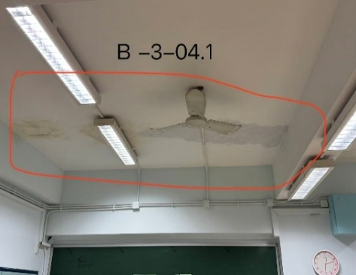
14.6.1.2
14.6.1.3 | B-3-04.2 | 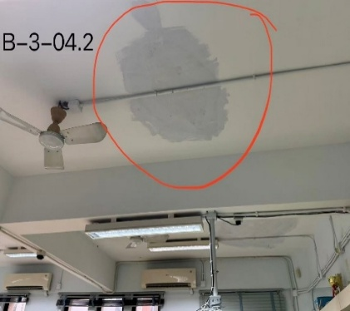
14.6.1.4 |  | 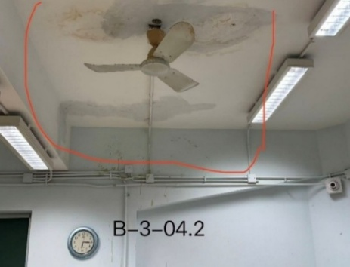
14.6.1.5 | B-3-03 | 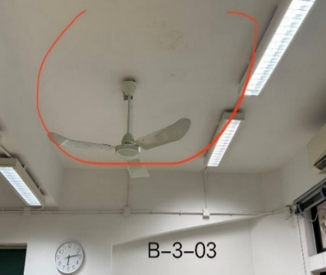
14.6.1.6 |  | 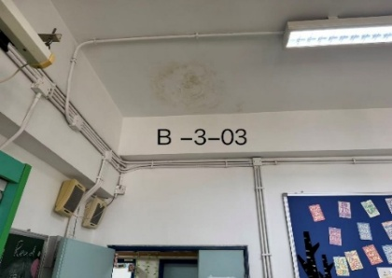
14.6.1.7 | B-3-09 | 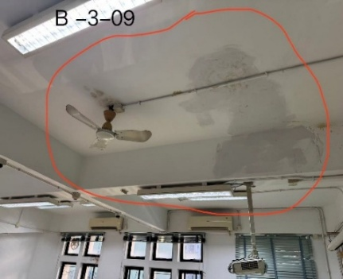
14.6.1.8 |  | 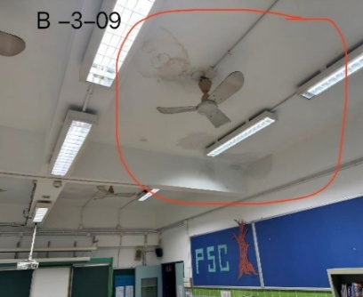
14.6.1.9 | B-3-11 | 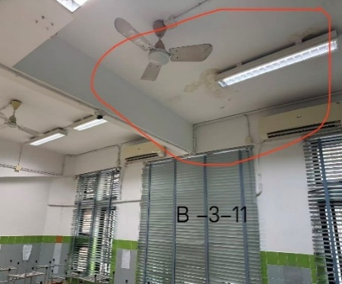
14.6.1.10
14.6.1.11 | B-2-13 | 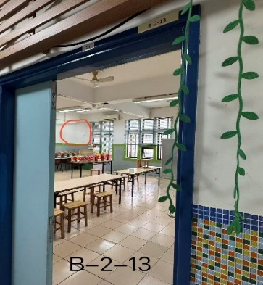
14.6.1.12 |  | 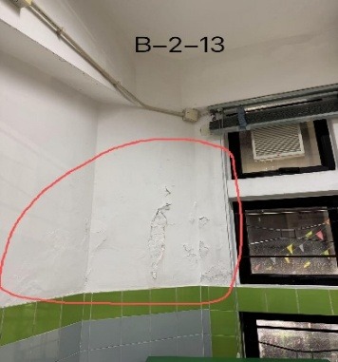
14.6.1.13 | B--ST 1 | 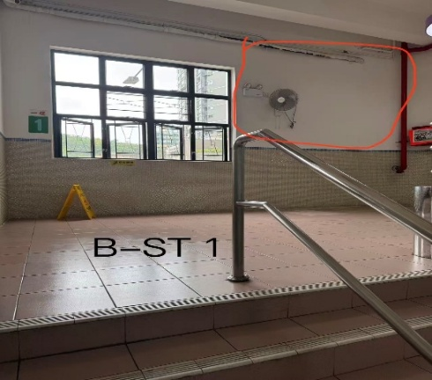
14.6.1.14 |  | 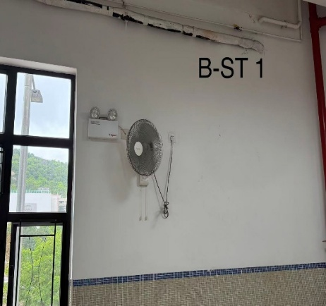
14.6.1.15 | B-1-Pa1 | 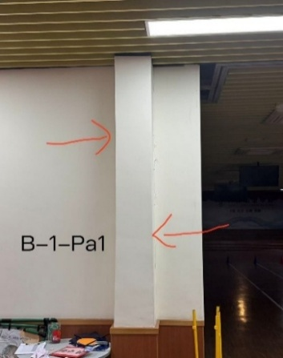 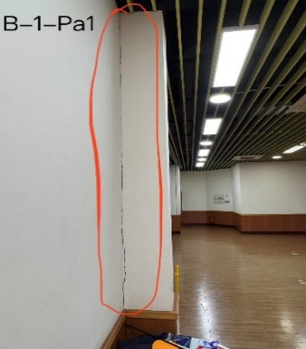
14.6.1.16 |  | 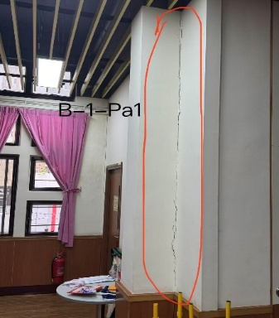
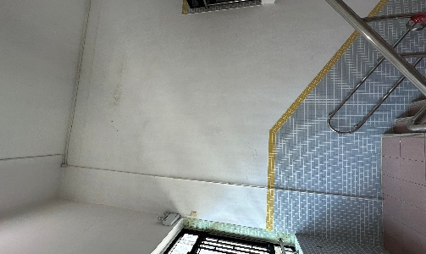
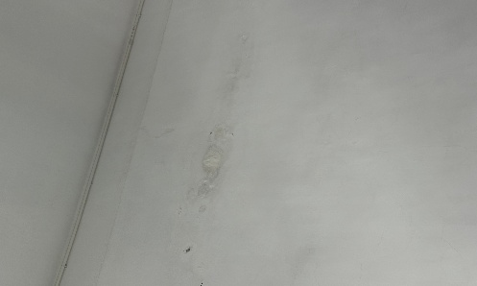
14.6.1.17 | A-ST1

14.6.1.18

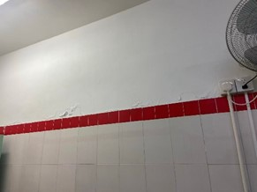
14.6.1.19 | A-5-WC1

14.6.1.20

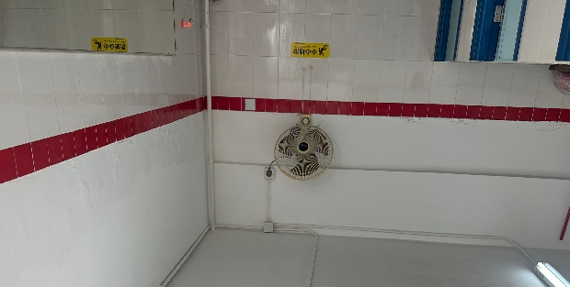
14.6.1.21 | A-5-WC2

14.6.1.22

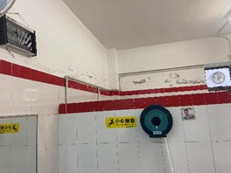
14.6.1.23 | A-4-WC1

14.6.1.24

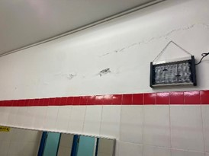
14.6.1.25 | A-4-WC2

14.6.1.26

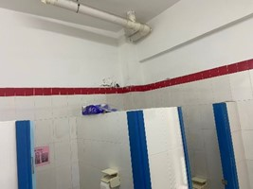
14.6.1.27 | A-3-WC1

14.6.1.28

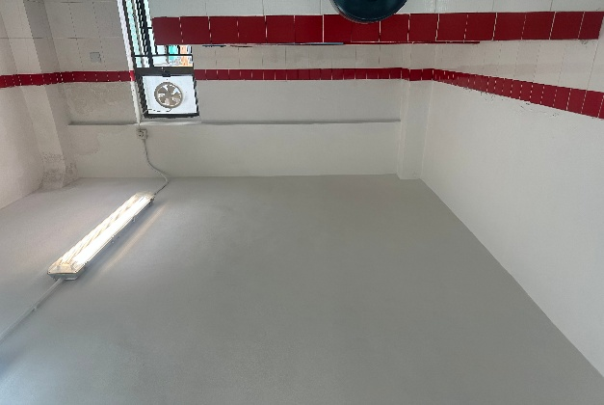
14.6.1.29 | A-2-WC1

14.6.1.30

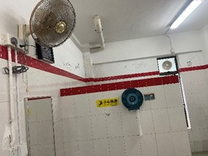
14.6.1.31 | A-1-WC1

14.6.1.32

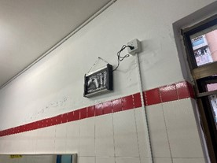
14.6.1.33 | A-1-WC2

14.6.1.34

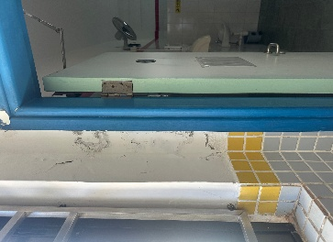
14.6.1.35 | A-5-Cr

14.6.1.36 | A-4-Cr
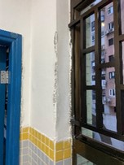
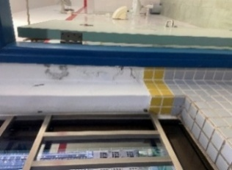

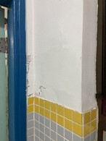
14.6.1.37 | A-3-Cr

14.6.1.38 | A-4-04

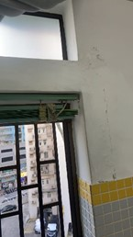
 |  | 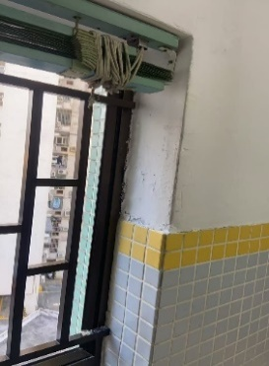
14.6.1.39 | A-4-03

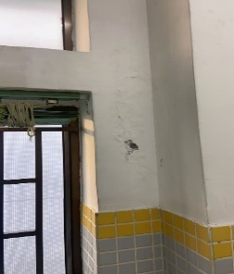
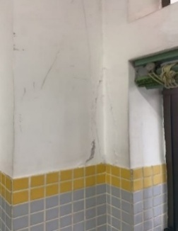
14.6.1.40 | A-4-01

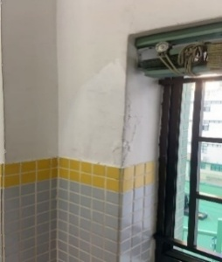
14.6.1.41 | A-4-02

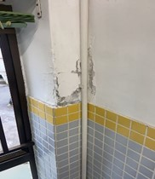
14.6.1.42 | A-2-03

14.6.1.43 | A-1-04
 |  | 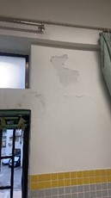

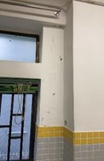
14.6.1.44 | A-1-01

14.6.1.45 | A-1-03

14.6.1.46 | A-4-04
14.6.1.47 | A-4-03 | 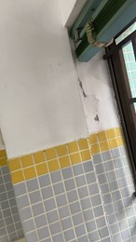
14.6.1.48 | A-4-01 | 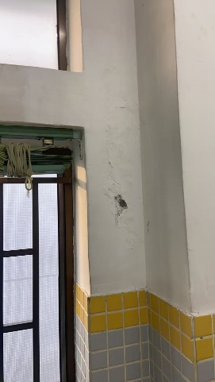

14.6.1.49 | A-4-02

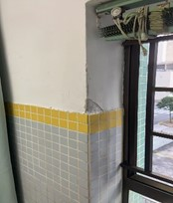
14.6.1.50 | A-2-03

14.6.1.51 | A-1-04

14.6.1.52 | A-1-01

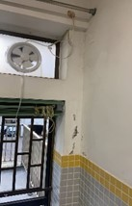
14.6.1.53 | A-1-03

